④低温起動_粘度
④ 低温起動(S/D後冷却DEG)：粘度の影響 ― 条件付き評価
考え方：細目網は低Re=層流側でΔP∝μ。冷却DEGは粘度が桁増→ストレーナΔPがNPSH余力(117kPa)を食う。物性はAspen物性ツールの式で算出。

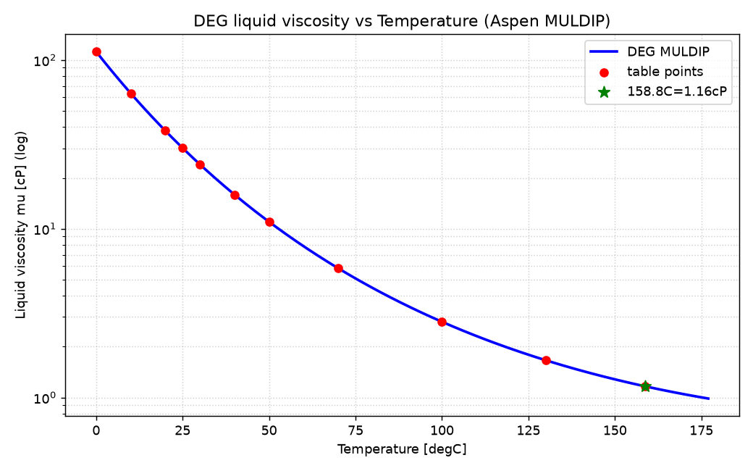
温度[℃] | μ[cP] | ρ[kg/m³] | Pvp[kPa] | 250クリーンΔP[kPa] | NPSH余力残[kPa]
158.8 | 1.16 | 1010 | 5.499 | 3.6 | 113.4
100 | 2.81 | 1058 | 0.298 | 8.6 | 108.4
70 | 5.83 | 1081 | 0.043 | 17.8 | 99.2
50 | 10.99 | 1096 | 0.01 | 33.6 | 83.4
30 | 24.08 | 1110 | 0.002 | 73.6 | 43.4
25 | 30.1 | 1114 | 0.001 | 92.1 | 24.9
20 | 38.1 | 1118 | 0.001 | 116.5 | 0.5
10 | 63.5 | 1125 | 0 | 194.2 | -77.2
0 | 112.19 | 1132 | 0 | 343.1 | -226.1

検証(Aspen式)：158.8℃→μ1.16cP/ρ1010/Pvp5.5kPa＝一致。MULDIP適用範囲270–450K(=−3〜177℃)内。

結論(条件付き)：
・通常運転(150〜160℃)は問題なし。
・上表は『定格流量×完全層流(ΔP∝μ)×定常NPSH』の最悪重ね合わせ＝上限評価。20℃でクリーンΔPが余力117kPaにほぼ達する。
・ただし緩和要因：(1)起動は低流量運用→ΔP∝vで低下、(2)低温ではDEG蒸気圧Pvpが激減(≤0.01kPa)→NPSHaはむしろ改善。
→ 無条件に『冷態起動でキャビ』とは断定しない。対策で回避可：(a)起動前に~50℃以上へ暖機/循環、(b)冷態起動時のみ40メッシュ、(c)低流量起動。実機は差圧直読で確認。
★冷態起動の標準手順(起動流量プロファイル・暖機有無)を確認し、その流量での実Re(層流可否)で本評価を確定する。

